제안 서식
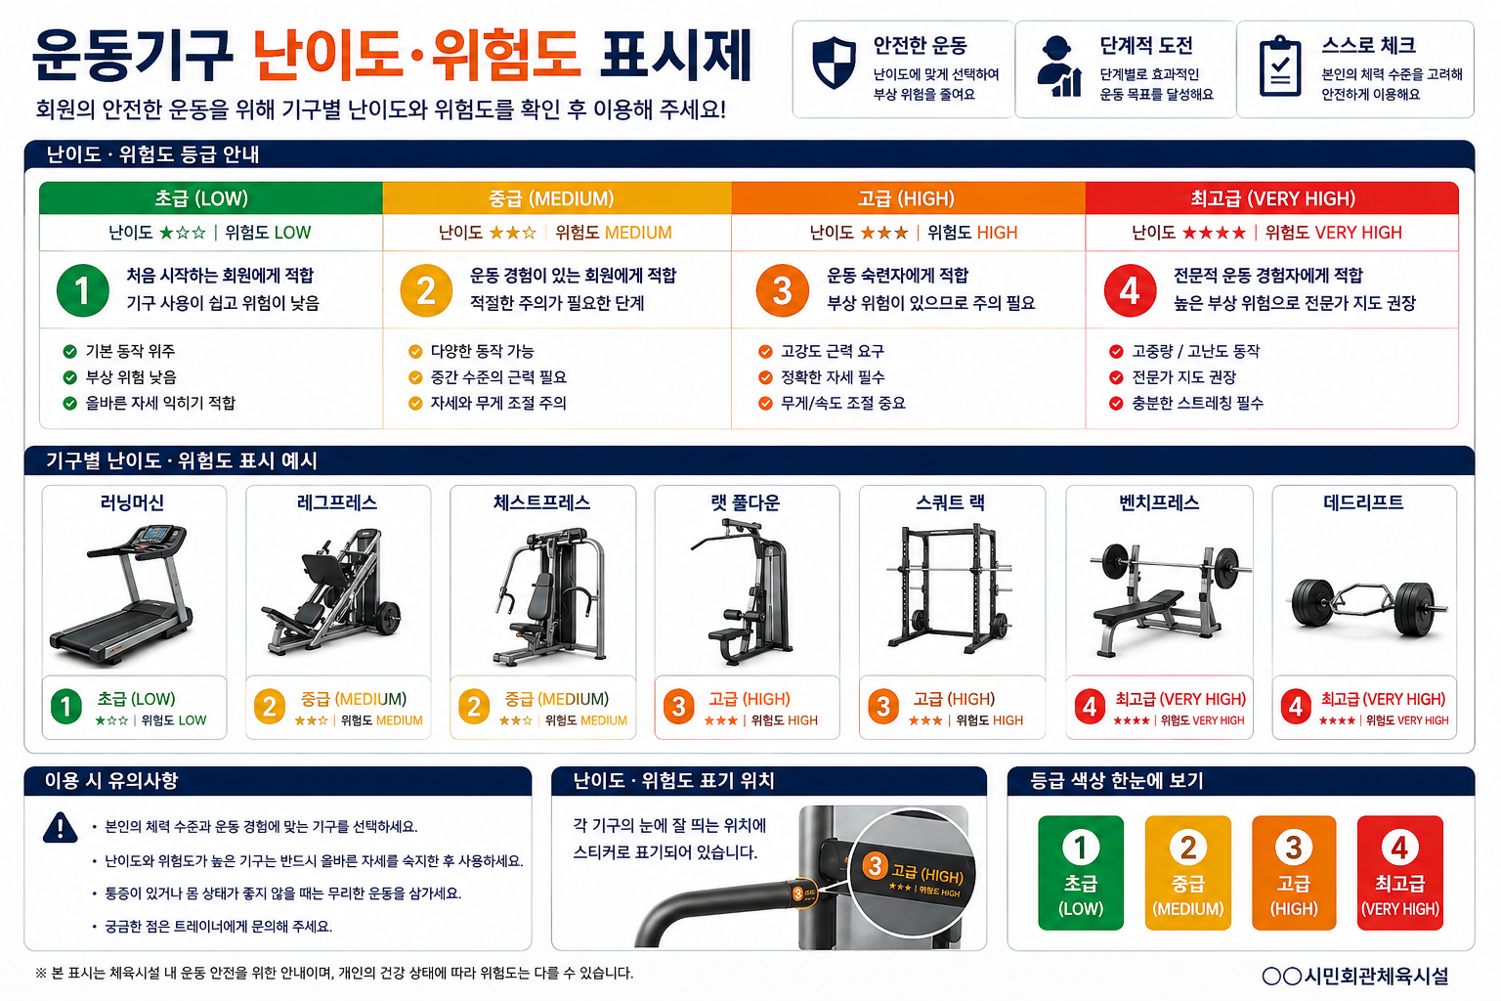
제 안 서
기본 정보
 | 제 안 자 | 배종윤
 | 소속부서 | 시민회관체육운영처 여가체육부
 | 직 급 | 체육6급
 | 제 안 명 | 운동기구 위험도 표시제
 | 제안구분 | 지정제안
 | 분 야 | 안전
 | 실행부서 | 시민회관체육운영처 여가체육부
제안 내용
배 경 |  | 운동기구별 위험도에 대한 이용자의 인식 부족으로 안전사고 발생 우려가 있음. 위험도가 높은 기구와 일반 기구의 구분이 명확하지 않아 신규회원 및 초보자의 안전사고 예방에 한계가 있음. 운동기구별 위험도를 색상으로 시각화하여 이용자의 안전의식을 높이고, 관리자의 중점 관리체계를 구축할 필요가 있음.
추진내용 |  | 각 기구에 눈에 띄는 위치에 위험도 스티커 부착 직원 순찰 강화 난이도에 맞는 운동지도
기대효과 |  | 위험기구 인식 향상 안전사고 감소 안전문화 확산
첨부 자료(사진, 현황자료 등)

